Sheet1
sample/gene | CT |  |  |  | TM
 | flt4 | b2m | eef1a1a | GDC | flt4 | b2m | eef1a1a | GDC
1 | 34.05 | 31.22 | 23.85 | 40 | 78.82 | 77.74 | 80.12 | 76.06
2 | 33.32 | 31.1 | 22.13 | 33.49 | 78.8 | 77.7 | 80.07 | 74.52 | 80.31
3 | 33.68 | 34.67 | 23.01 | 34.25 | 78.75 | 77.68 | 79.99 | 73.28 | 80.24
a | 33.83 | 31.22 | 22.68 | 33.73 | 78.81 | 77.66 | 79.95 | 80.19
b | 35.75 | 32.52 | 22.48 | 36.03 | 78.86 | 77.71 | 79.96 | 80.2
c | 33.74 | 31.69 | 22.51 | 34.29 | 78.83 | 77.71 | 80.04 | 80.25

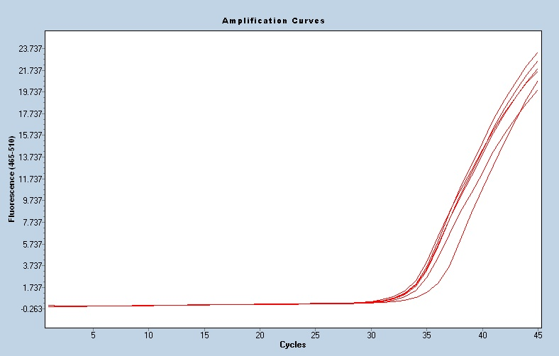
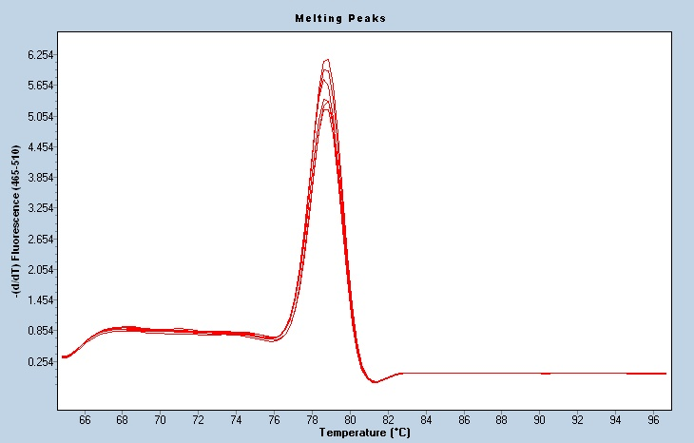

 |  | flt4 |  |  |  |  |  |  | flt4

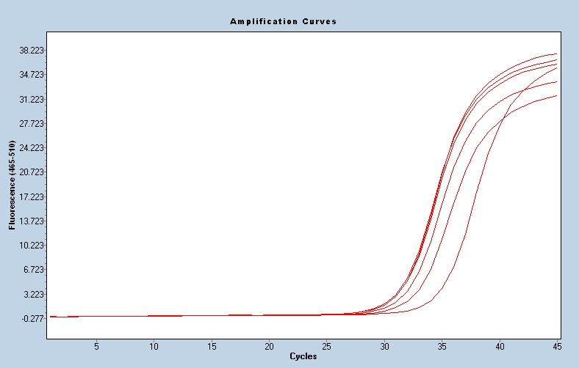
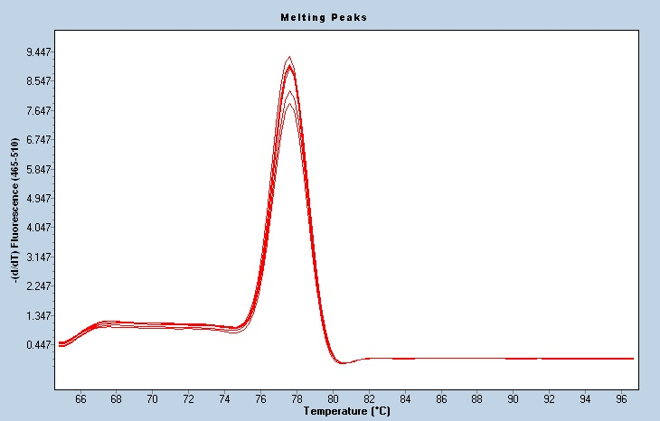

 |  | b2m |  |  |  |  |  |  | b2m

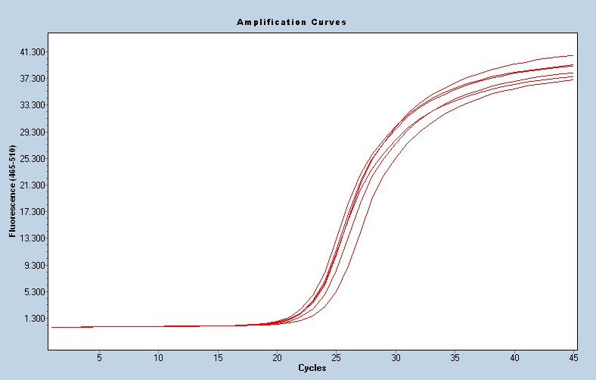
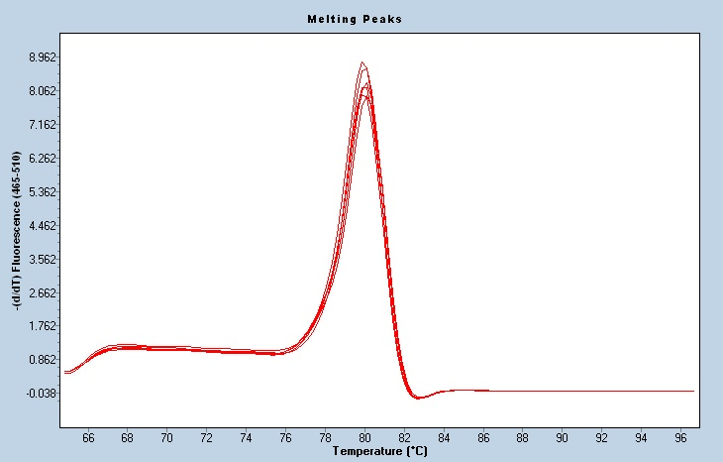

 |  | eef1a1a |  |  |  |  |  |  | eef1a1a

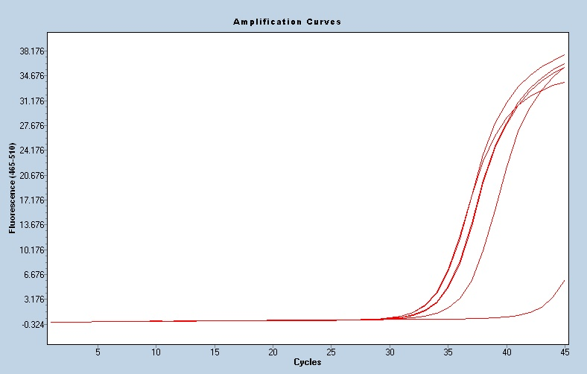
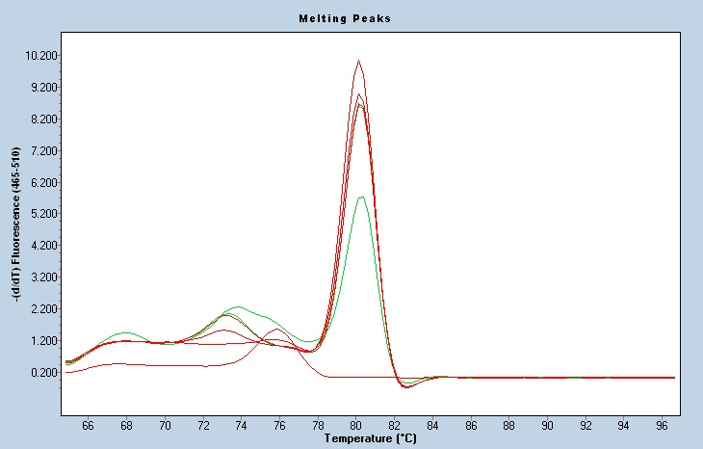

 |  | GDC |  |  |  |  |  |  | GDC

